Sheet1
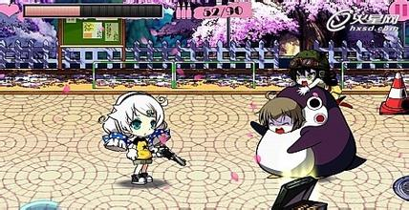
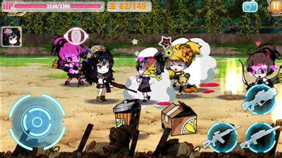
用子弹图标显示效果、弹夹显示上限为10个左右。
1111111111111



文字描述（美术字）+数字显示（只显示当前弹夹数、不显示最大弹夹上限）

弹夹数： N

弹夹图标+数字显示（只显示当前弹夹数、不显示最大弹夹上限）
N



不显示枪械的子弹容量、只显示枪械子弹数和弹夹子弹数。 n/N的形式。

n/N

